关系图
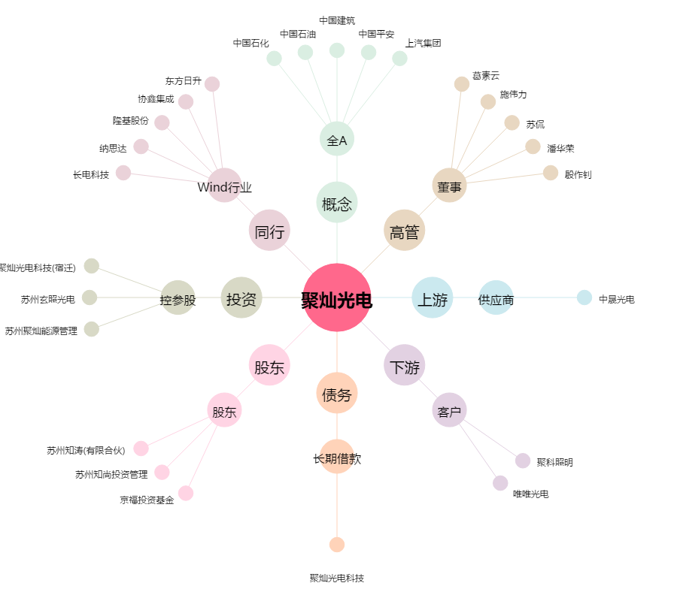
聚灿光电[300708.SZ] - 关系概览图

